关系图
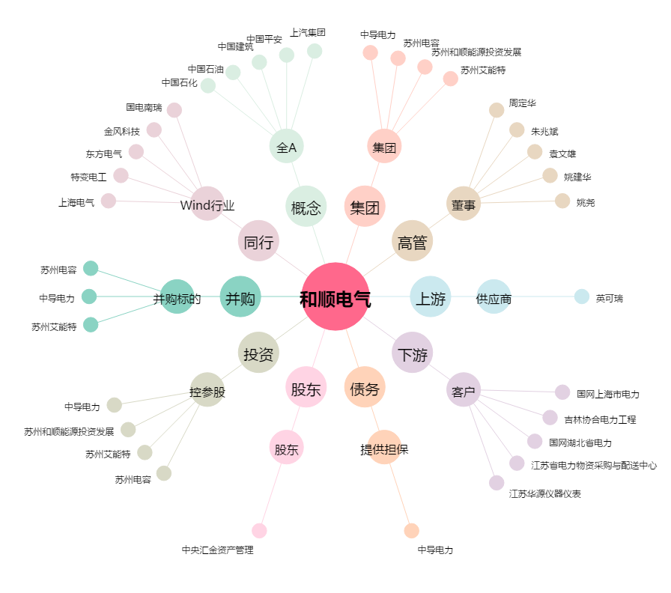
和顺电气[300141.SZ] - 关系概览图

